Sheet1
契約管理
要望：

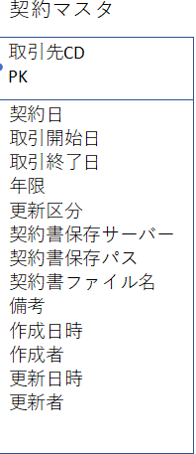
①機能として、画像通りです。 | DB：
②今回は、普通の追加、修正、削除機能もあります。
③契約登録について、要員、案件を選択して、契約書アップロードする
④契約一覧で契約書ダウンロードを実現する（できれば）
⑤契約更新する時、要員、案件を表示して、契約再アップロードだけでいい。

